상품제안서
수복24K금도금 수저 2P(오동나무함+ 홑보자기) | 상품코드: S42976

 |  |  |  |  |  |  | 02-713-8555 | www.synergygift.co.kr
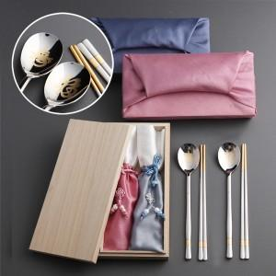

【상세/제작정보】 | <p><span style="font-size: 14pt;">※ 젓가락인쇄 별도 문의 바랍니다.</span></p><p><span style="font-size: 14pt;">※ 케이스인쇄 별도 문의 바랍니다.</span></p>

【인쇄/포장옵션】 | 레이저 / 보자기

【공급단가】 | 수량 | 30~ | 100~ | 200~ | 300~ | 500~
*VAT별도 | 단가 | 27,100원 | 25,600원 | 25,100원 | 24,700원 | 24,200원

【상품 URL】 | https://www.synergygift.co.kr:443/src/goods_detail.php?gdno=42976

